Sheet1
20种常见氨基酸
非极性氨基酸(疏水氨基酸)
名称 | 英文名称 | 结构_1 | 结构_2 | 结构_3 | SMILES | 三字母缩写 | 单字母缩写 | 备注
丙氨酸 | Alanine |  |  | 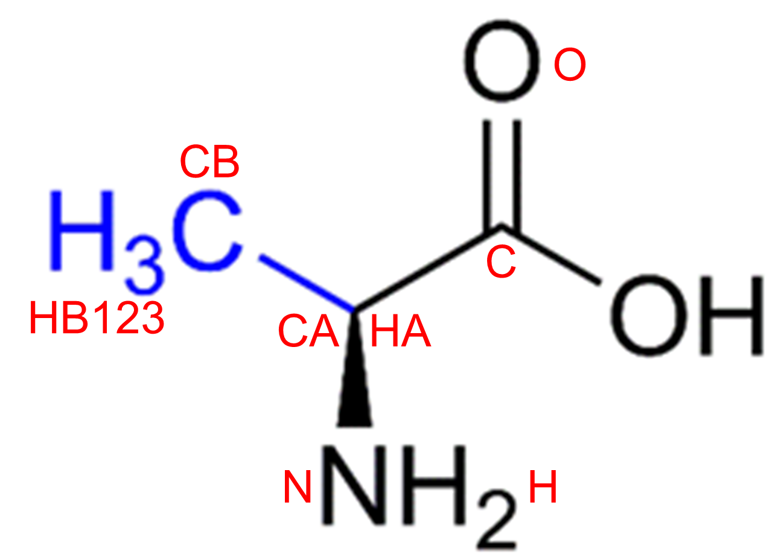 | C[C@H](N)C(O)=O | ALA | A
异亮氨酸 | Isoleucine |  |  | 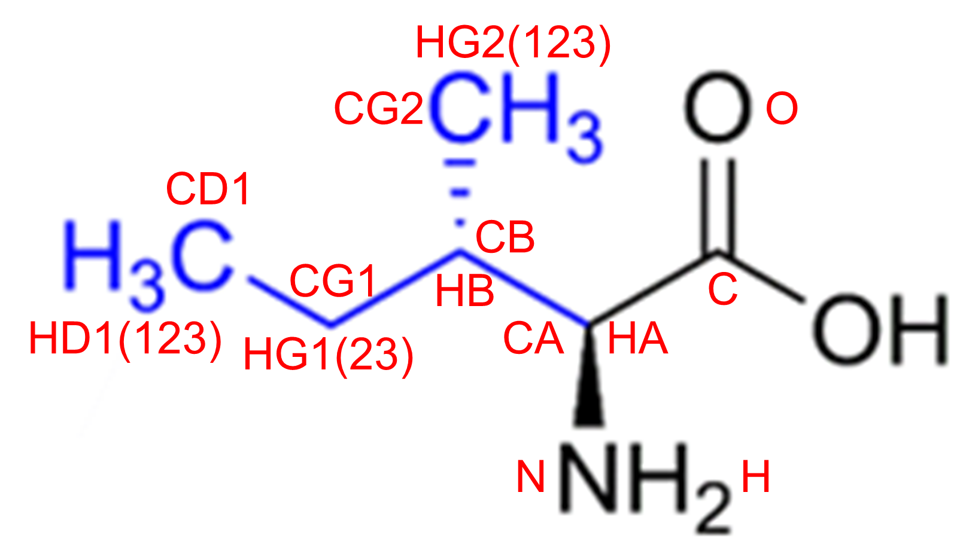 | CC[C@H](C)[C@H](N)C(O)=O | ILE | I
亮氨酸 | Leucine |  |  | 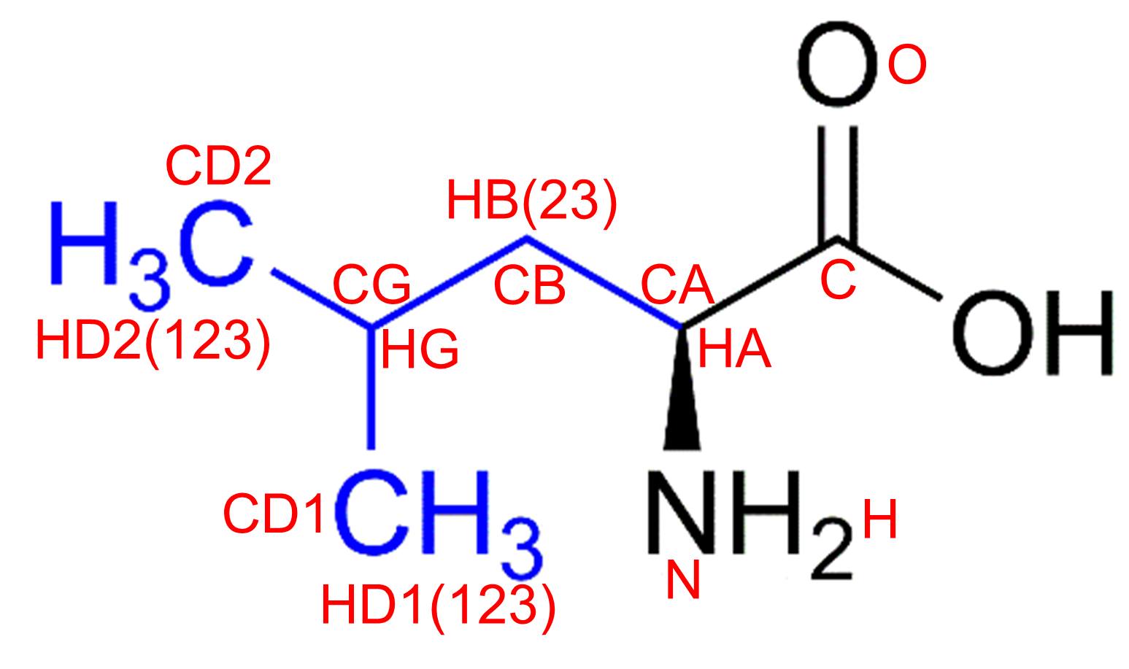 | CC(C)C[C@H](N)C(O)=O | LEU | L
缬氨酸 | Valine |  |  | 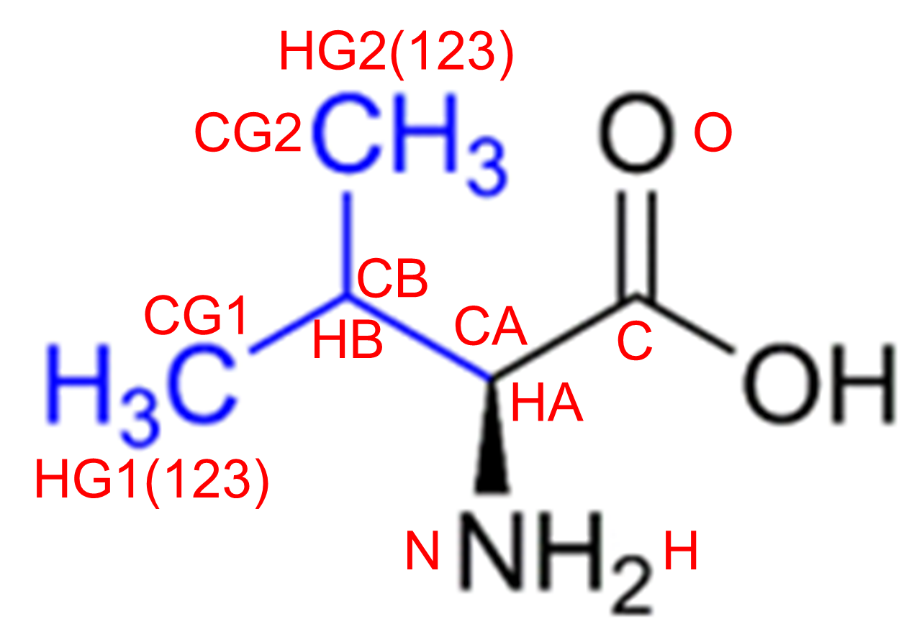 | CC(C)[C@H](N)C(O)=O | VAL | V
甲硫氨酸 | Methionine |  |  |  | O=C(O)[C@@H](N)CCSC | MET | M | 蛋氨酸，含硫
苯丙氨酸 | Phenylalanine |  |  | 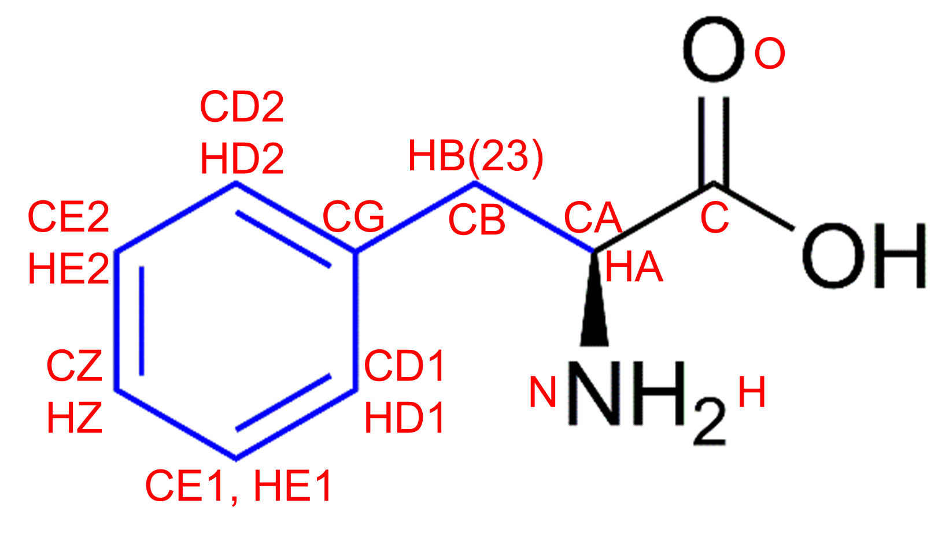 | O=C(O)[C@@H](N)CC1=CC=CC=C1 | PHE | F
色氨酸 | Tryptophan |  |  | 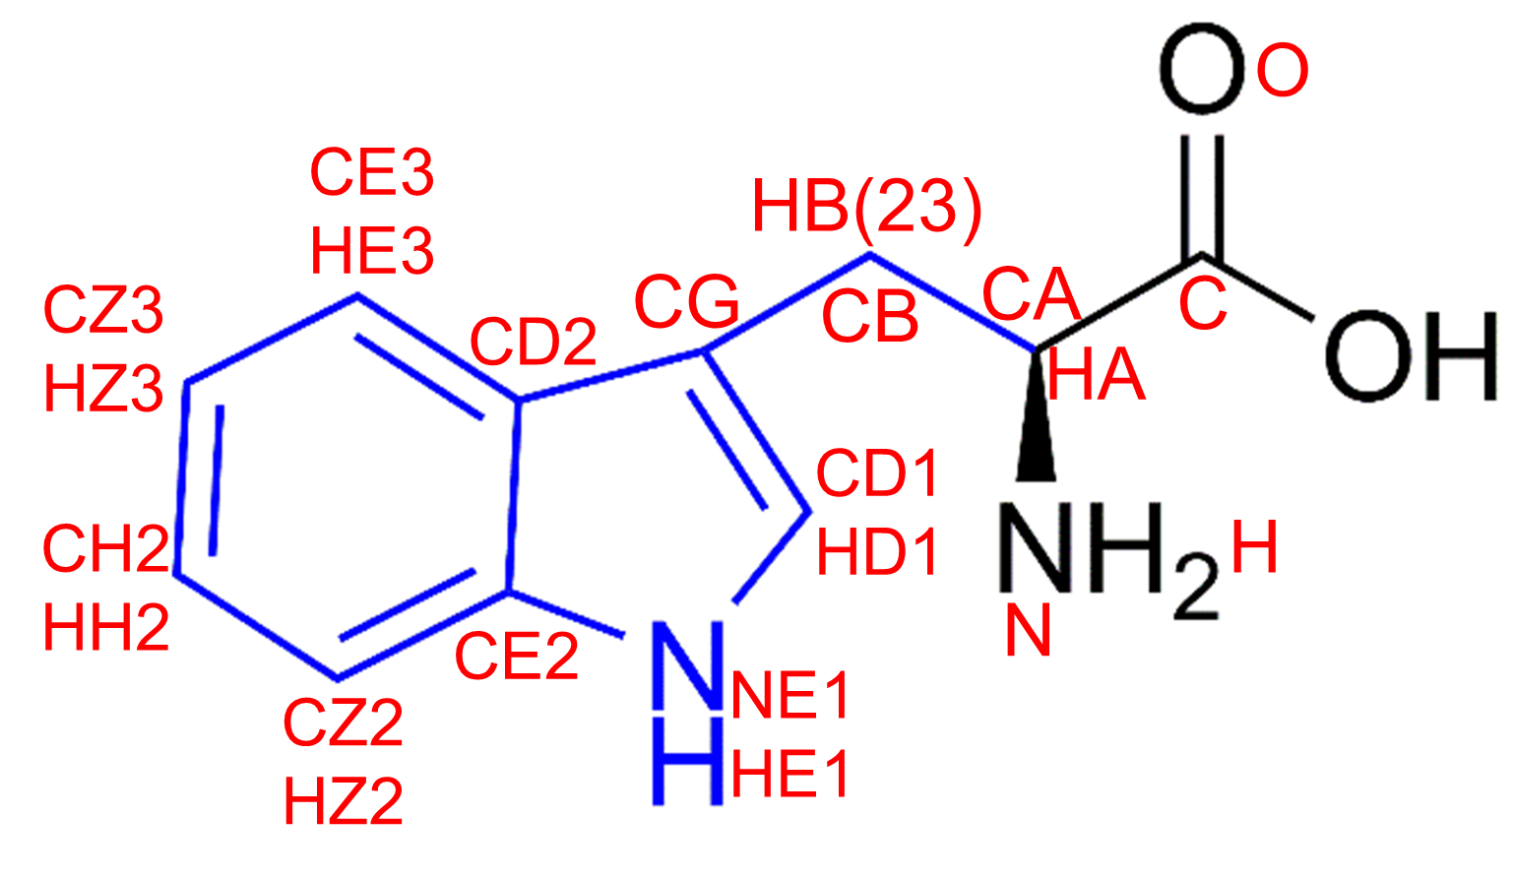 | O=C(O)[C@@H](N)CC1=CNC2=CC=CC=C12 | TRP | W
酪氨酸 | Tyrosine |  |  | 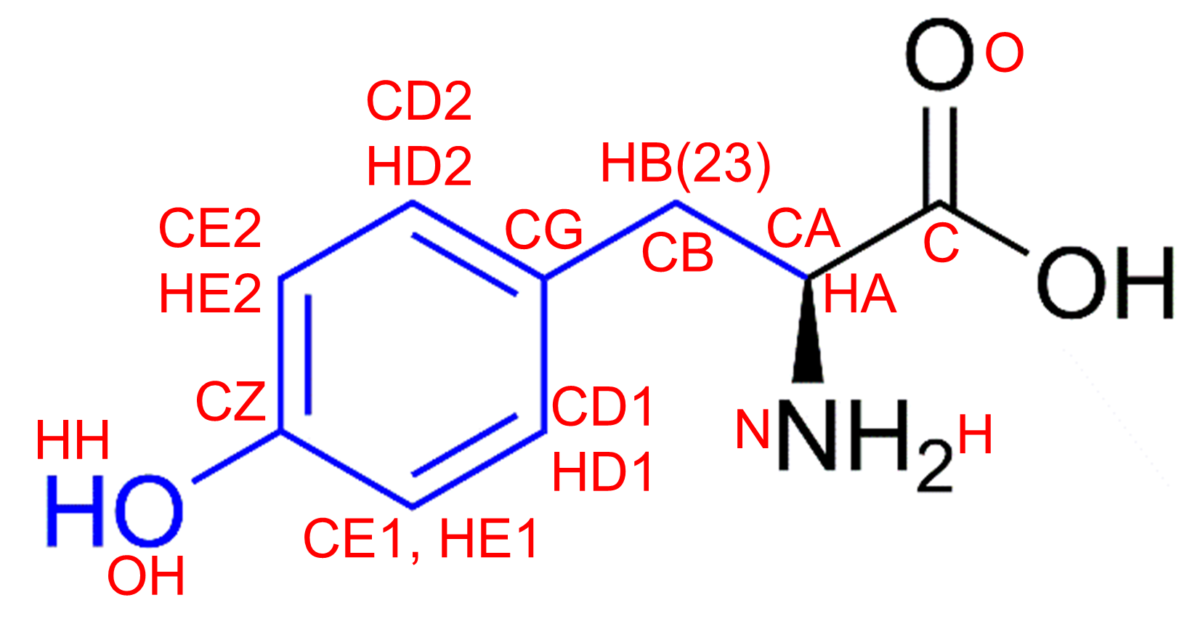 | O=C(O)[C@H](CC1=CC=C(O)C=C1)N | TYR | Y
极性氨基酸(亲水氨基酸)
中性氨基酸
名称 | 英文名称 | 结构_1 | 结构_2 |  | SMILES | 三字母缩写 | 单字母缩写 | 备注
天冬酰胺 | Asparagine |  |  | 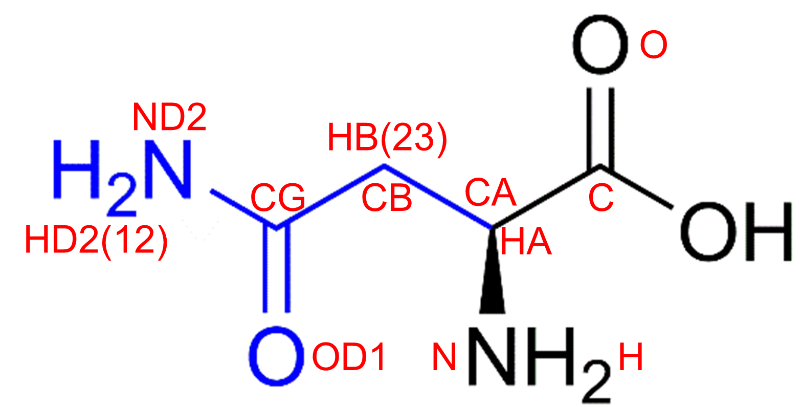 | O=C(O)[C@H](CC(N)=O)N | ASN | N | 酰胺类
半胱氨酸 | Cysteine |  |  |  | O=C(O)[C@H](CS)N | CYS | C | 含硫，可形成共价作用
谷氨酰胺 | Glutamine |  |  | 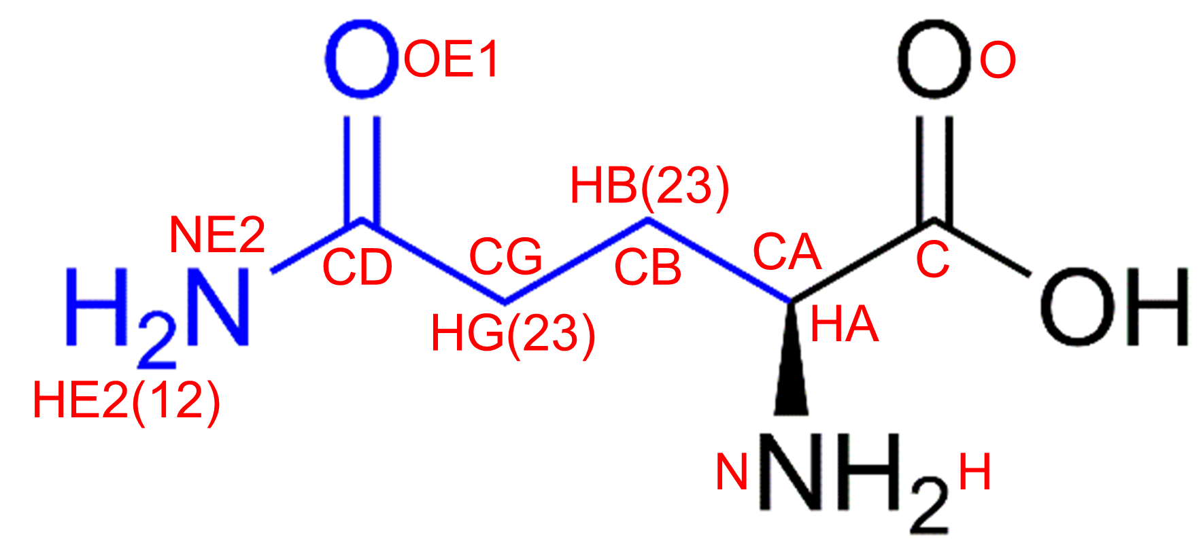 | O=C(O)[C@H](CCC(N)=O)N | GLN | Q | 酰胺类
丝氨酸 | Serine |  |  | 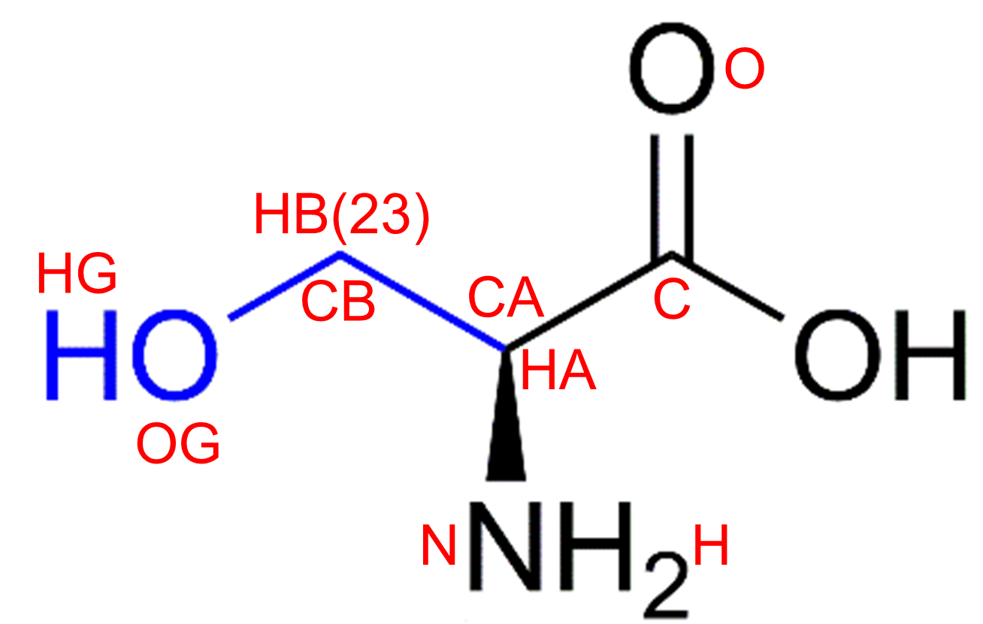 | O=C(O)[C@H](CO)N | SER | S
苏氨酸 | Threonine |  |  | 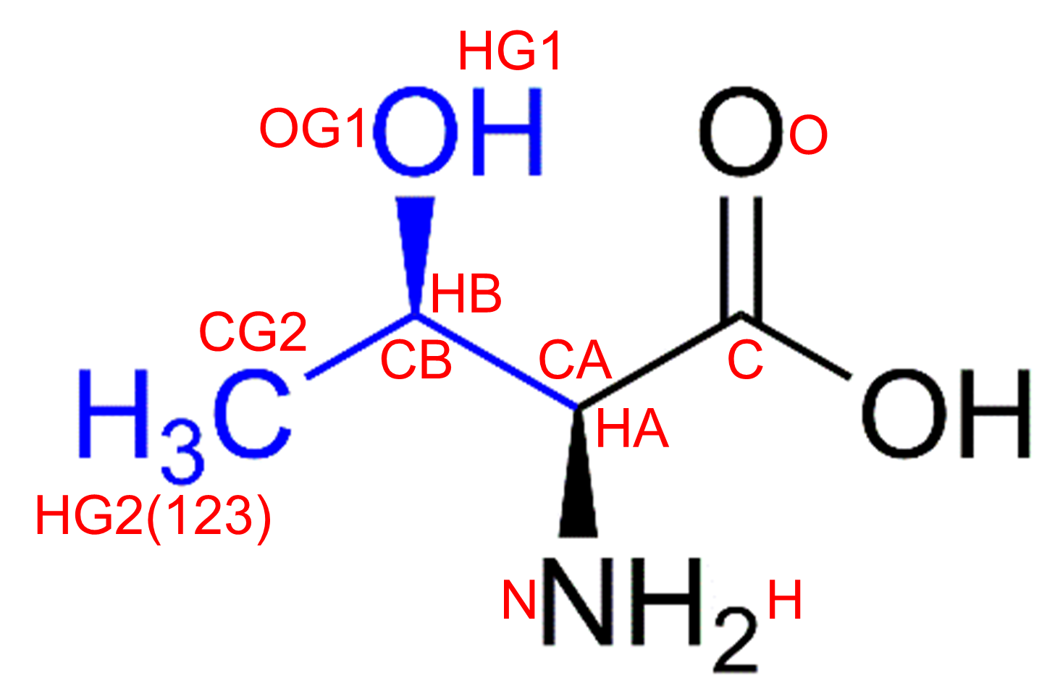 | O=C(O)[C@H]([C@H](O)C)N | THR | T
碱性带正电氨基酸
名称 | 英文名称 | 结构_1 | 结构_2 |  | SMILES | 三字母缩写 | 单字母缩写 | 备注
精氨酸 | Arginine |  |  |  | O=C(O)[C@H](CCCNC(N)=N)N | ARG | R
组氨酸 | Histidine |  |  |  | O=C(O)[C@H](CC1=CNC=N1)N | HIS | H
赖氨酸 | Lysine |  |  |  | O=C([C@@H](N)CCCCN)O | LYS | K
酸性带负电氨基酸
名称 | 英文名称 | 结构_1 | 结构_2 |  | SMILES | 三字母缩写 | 单字母缩写 | 备注
天冬氨酸 | Aspartic acid |  |  |  | O=C(O)[C@H](CC(O)=O)N | ASP | D
谷氨酸 | Glutamic acid |  |  |  | O=C(O)[C@H](CCC(O)=O)N | GLU | E
特殊氨基酸
名称 | 英文名称 | 结构_1 | 结构_2 |  | SMILES | 三字母缩写 | 单字母缩写 | 备注
甘氨酸 | Glycine |  |  |  | O=C(O)CN | GLY | G
脯氨酸 | Proline |  |  |  | O=C([C@@H]1CCCN1)O | PRO | P

